Kwaliteit
Gunningscriterium |  | Factor | Score | Beoordeling K1, K2 en K3
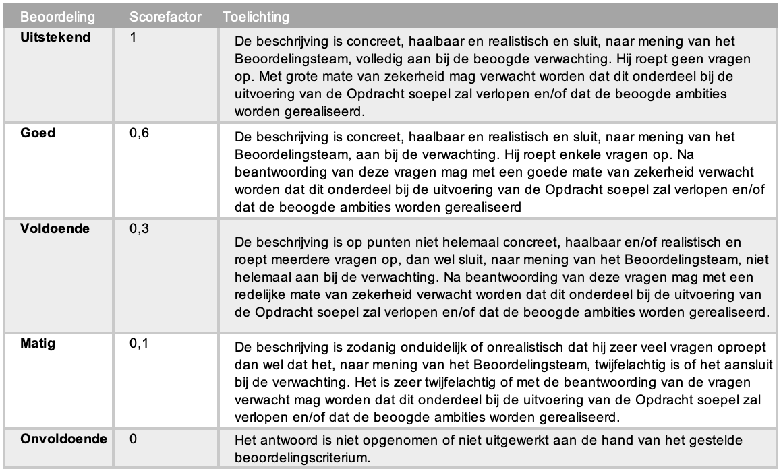
K1 | Turnkey oplevering |  | 30%
 | Communicatie richting Opdrachtgever | 0
 | Communicatie richting leveranciers inbouw/bestickering/track&trace | 0
 | Monitoring inbouw-proces | 0
 | Transport Voertuigen | 0
 | Voertuigen | 0
 | Subscore gebruiksvriendelijkheid applicatie (max 20%) | -
 | Totaal Score |  | 0.0%

K2 | Operationele ontzorging (25%) |  | 30%
 | Wijze waarop de kwaliteit van de operationele processen is geborgd | 0
 | Berijdersservice bij schade, pechhulp en r.o.b. (reparatie, onderhoud en banden) | 0
 | Doorbelastingen bekeuringen en beschikkingen | 0
 | Werking van het facturatie proces | 0
 | Facturatie proces | 0
 | Klachtenprocedure | 0
 | Gemiddelde score (max 30%) | -
 | Totaal Score |  | 0.0%

K3 | MVO (10%) |  | 40%
 | Advies t.b.v. maatregelen en haalbaarheid vermindering van CO2-uitstoot Waterproef | 0
 | Maatregelen Inschrijver ter vermindering van haar eigen CO2 uitstoot | 0
 | Totaal Score | -
 | Totaal Score |  | 0.0%

